정반데이터(1월1일 기준)
정반명 | 가능중량 | 가로 | 세로
D1 | 120 | 43 | 26

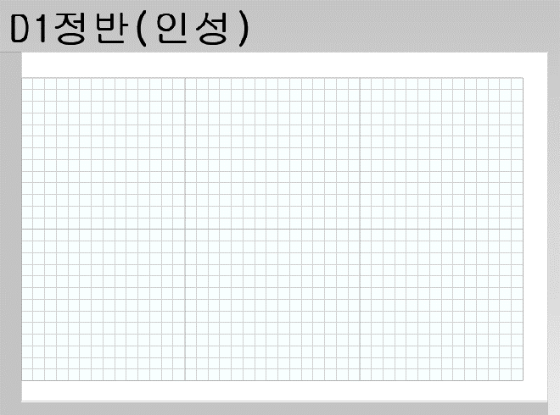
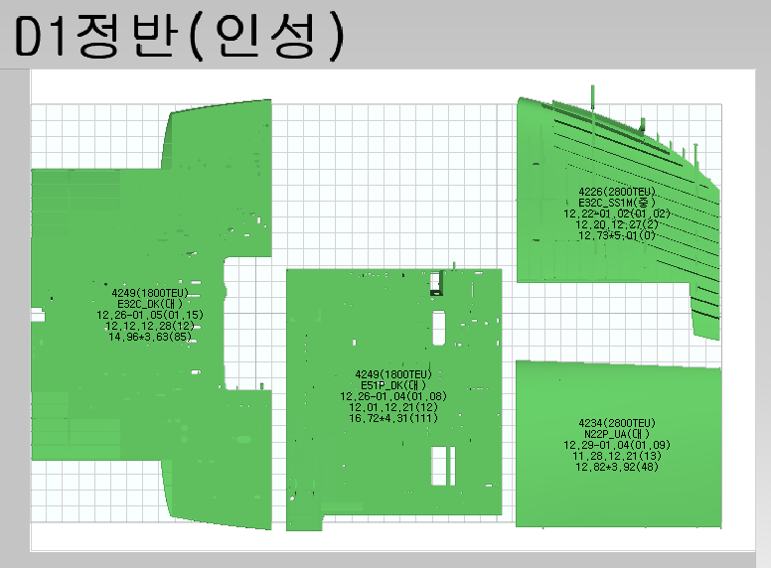
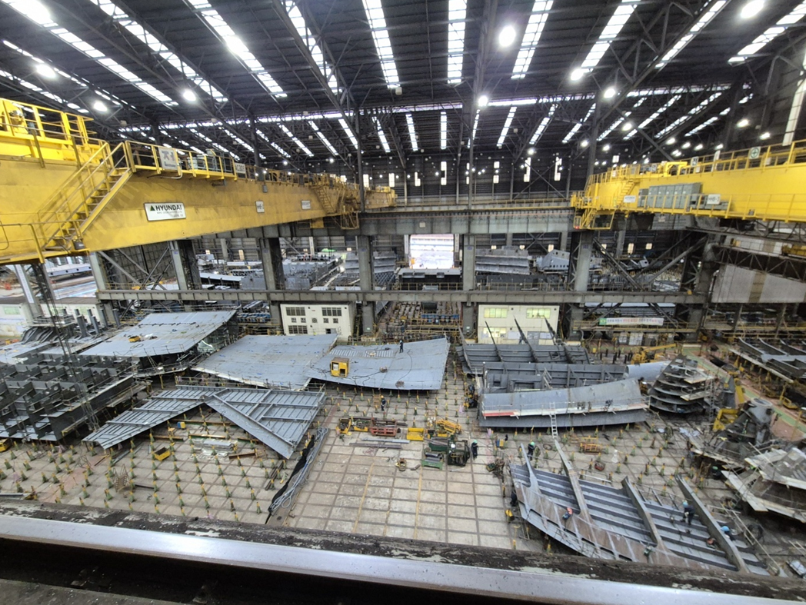

43m

26m
28m

Max. : 26m + 2m =28m
(안전통로 양쪽 각 1m 초과 가능)

타공자 정반 블럭 배치 모습

1/1일 기준 정반 배치 현황 --> 이후 블럭 배치 시뮬레이션 필요

ROW DATA
 | 호선 | 블록 | 서브블록 | 중일정 ACT | 스테이지 | 중량 | 용접장 | 예산 | 조립공장 | 작업반 | 착수일 | 완료일 | 반출일 | 중일정공기 | 점유공기 | 중일정 착수 | 중일정 완료 | 탑재일 | L | B | D | 순서
4234N22P | 4234 | N22P | UA | N22PH4100 | 41 | 48 | 384.7 | 136 | 선각1공장 | 인성 | 2023-12-29 | 2024-01-09 | 2024-01-04 | 17 | 2 | 2023-11-28 | 2023-12-21 | 2024-02-15 | 12.82 | 10.5 | 3.92 | 1
4249E51P | 4249 | E51P | DK | E51PH4100 | 41 | 111 | 831.3 | 388 | 선각1공장 | 인성 | 2023-12-26 | 2024-01-08 | 2024-01-04 | 14 | 5 | 2023-12-01 | 2023-12-21 | 2024-03-19 | 16.72 | 13.43 | 4.31 | 2
4226E32C | 4226 | E32C | SS1M | E32CH4600 | 46 | 0 | 666.3 | 231 | 선각1공장 | 인성 | 2023-12-22 | 2024-01-02 | 2024-01-02 | 4 | 4 | 2023-12-20 | 2023-12-27 | 2024-03-25 | 12.73 | 15.89 | 5.01 | 3
4249E32C | 4249 | E32C | DK | E32CH4100 | 41 | 85 | 1202.7 | 650 | 선각1공장 | 인성 | 2023-12-26 | 2024-01-15 | 2024-01-05 | 11 | 6 | 2023-12-12 | 2023-12-28 | 2024-03-05 | 14.96 | 26.84 | 3.63 | 4
블럭 배치 기준(base)에 따라 정반 차지 면적이 다름.
1) DECK BASE --> X/Y 평면
2) LB BASE --> X/Z 평면
3) TB BASE --> Y/Z 평면
4) SHELL BASE --> 핀지그 도면 기준
4226E32C | 4226 | E32C | DK | E32CH4100 | 41 | 87 | 879.8 | 520 | 선각1공장 | 인성 | 2024-01-05 | 2024-01-18 | 2024-01-12 | 10 | 5 | 2023-12-27 | 2024-01-12 | 2024-03-25 | 12.79 | 31.19 | 5.02 | 5
4250E32C | 4250 | E32C | DK | E32CH4100 | 41 | 85 | 1202.7 | 648 | 선각1공장 | 인성 | 2024-01-08 | 2024-01-23 | 2024-01-16 | 11 | 6 | 2023-12-27 | 2024-01-15 | 2024-03-27 | 14.96 | 26.84 | 3.63 | 6
4264S11P | 4264 | S11P | SS1 | S11PH4100 | 41 | 68 | 525.7 | 260 | 선각1공장 | 인성 | 2024-01-03 | 2024-01-15 | 2024-01-08 | 11 | 3 | 2023-12-28 | 2024-01-16 | 2024-03-07 | 14.96 | 6.84 | 11 | 7
8395E32C | 8395 | E32C | DK | E32CH4100 | 41 | 93 | 1076.8 | 477 | 선각1공장 | 인성 | 2024-01-18 | 2024-01-30 | 2024-01-25 | 9 | 5 | 2024-01-04 | 2024-01-17 | 2024-04-05 | 13.52 | 26.26 | 3.37 | 8
4222F41S | 4222 | F41S | DK1 | F41SH4100 | 41 | 59 | 610.1 | 264 | 선각1공장 | 인성 | 2024-01-05 | 2024-01-22 | 2024-01-12 | 18 | 5 | 2023-12-21 | 2024-01-19 | 2024-04-05 | 13.76 | 15.09 | 4.49 | 9
8365S12S | 8365 | S12S | SS | S12SH4500 | 45 | 0 | 877.8 | 418 | 선각1공장 | 인성 | 2024-01-17 | 2024-01-29 | 2024-01-29 | 4 | 8 | 2024-01-17 | 2024-01-23 | 2024-04-25 | 14.92 | 8.25 | 6.7 | 10
4250S16S | 4250 | S16S | SS | S16SH4200 | 42 | 43 | 450.1 | 207 | 선각1공장 | 인성 | 2024-01-12 | 2024-01-24 | 2024-01-18 | 11 | 4 | 2024-01-12 | 2024-01-29 | 2024-03-22 | 7.55 | 15.98 | 5.47 | 11
4235F61S | 4235 | F61S | DK | F61SH4100 | 41 | 60 | 1042.7 | 420 | 선각1공장 | 인성 | 2024-01-11 | 2024-02-01 | 2024-01-23 | 17 | 8 | 2024-01-08 | 2024-01-31 | 2024-04-25 | 15.21 | 15.21 | 4.57 | 12
8395E51S | 8395 | E51S | DK | E51SH4100 | 41 | 76 | 773.3 | 328 | 선각1공장 | 인성 | 2024-01-15 | 2024-02-06 | 2024-01-26 | 13 | 9 | 2024-01-12 | 2024-01-31 | 2024-04-22 | 13.65 | 14.36 | 5.9 | 13
8365B12S | 8365 | B12S | BS | B12SH4100 | 41 | 95 | 520.8 | 209 | 선각1공장 | 인성 | 2024-01-22 | 2024-02-07 | 2024-01-29 | 9 | 5 | 2024-01-19 | 2024-02-01 | 2024-04-25 | 14.97 | 16.04 | 2.07 | 14
4227E32C | 4227 | E32C | SS1M | E32CH4600 | 46 | 0 | 666.3 | 218 | 선각1공장 | 인성 | 2024-01-29 | 2024-02-06 | 2024-02-06 | 4 | 6 | 2024-01-26 | 2024-02-01 | 2024-05-07 | 12.73 | 15.89 | 5.01 | 15
8365E44S | 8365 | E44S | SS | E44SH4500 | 45 | 0 | 909.1 | 254 | 선각1공장 | 인성 | 2024-01-25 | 2024-02-05 | 2024-02-05 | 4 | 7 | 2024-01-30 | 2024-02-05 | 2024-05-03 | 12.99 | 13.66 | 3.71 | 16
4235B17P | 4235 | B17P | TT | B17PH4100 | 41 | 65 | 676.4 | 219 | 선각1공장 | 인성 | 2024-01-25 | 2024-02-07 | 2024-01-31 | 15 | 4 | 2024-01-18 | 2024-02-08 | 2024-04-05 | 14.31 | 12.42 | 1.9 | 17
4235S16S | 4235 | S16S | SS | S16SH4100 | 41 | 91 | 688.7 | 281 | 선각1공장 | 인성 | 2024-01-26 | 2024-02-14 | 2024-02-01 | 11 | 4 | 2024-01-25 | 2024-02-14 | 2024-04-16 | 14.95 | 5.5 | 13.14 | 18

3) 4227 E32C_SS1M

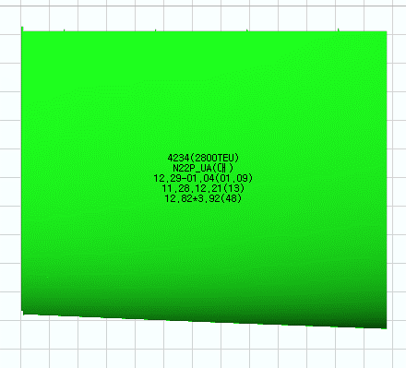
1) 4249 E51P_DK

2) 4249 E51P_DK
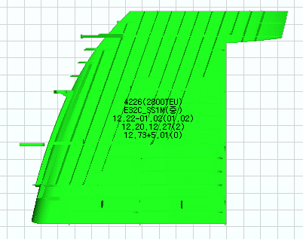
3) 4226 E32C_SS1M
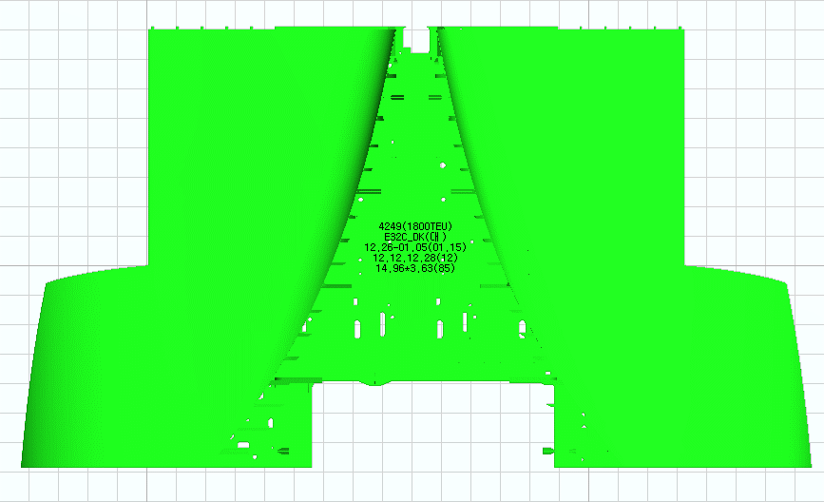
4) 4249 E32C_DK
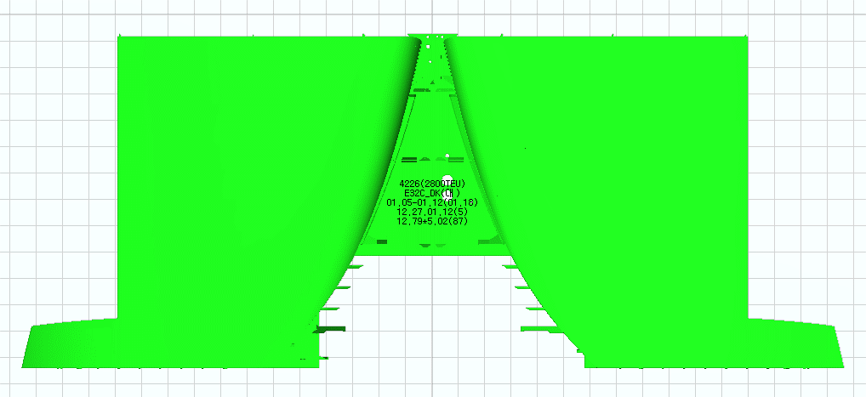
5) 4226 E32C_DK

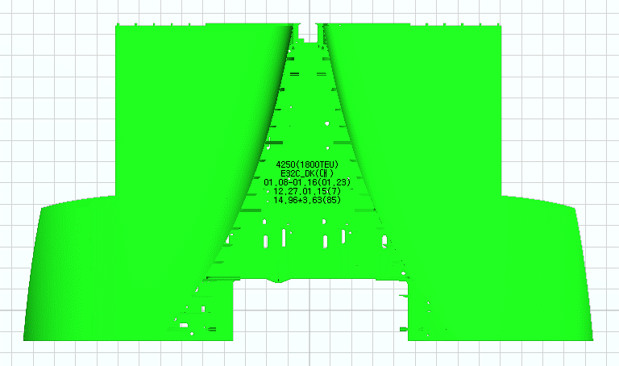
6) 4250 E32C_DK
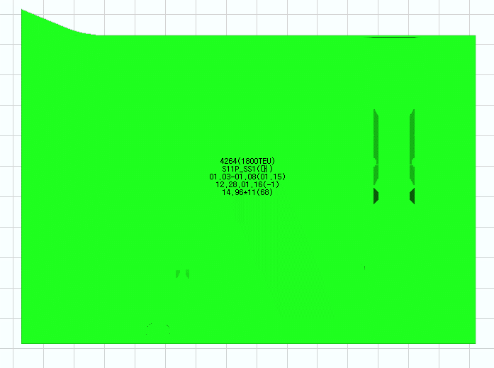
7) 4264 S11P_SS1
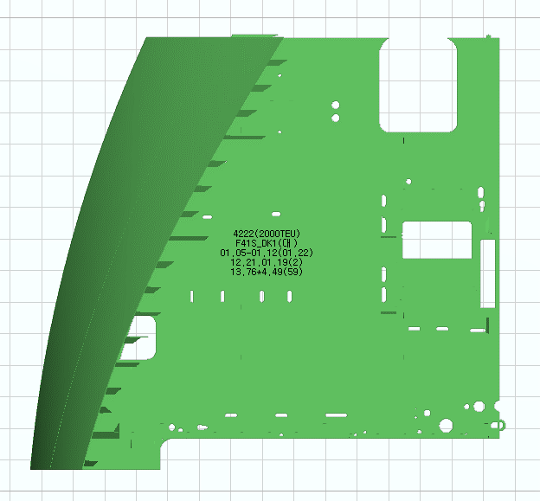
9) 4222 F41S_DK1
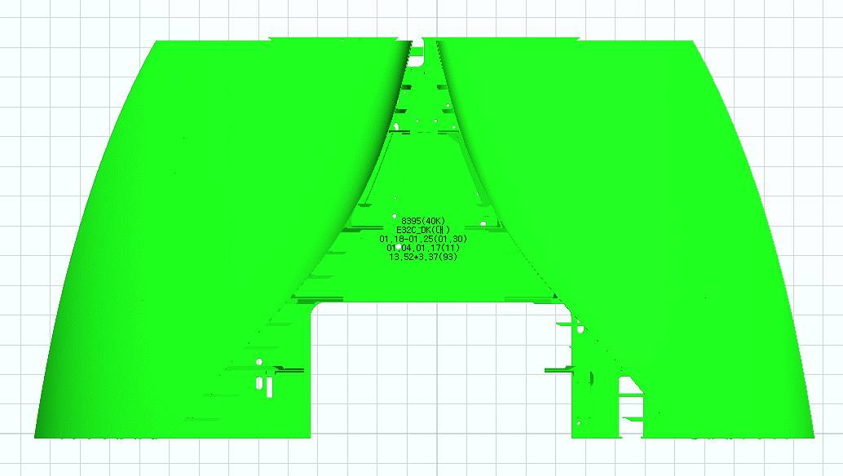
8) 8395 E32C_DK
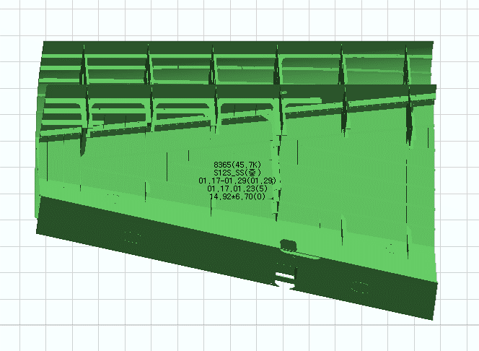
10) 8365 S12S_SS

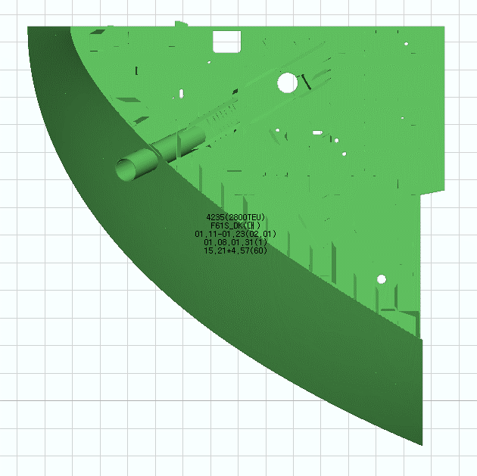
12) 4235 F61S_DK
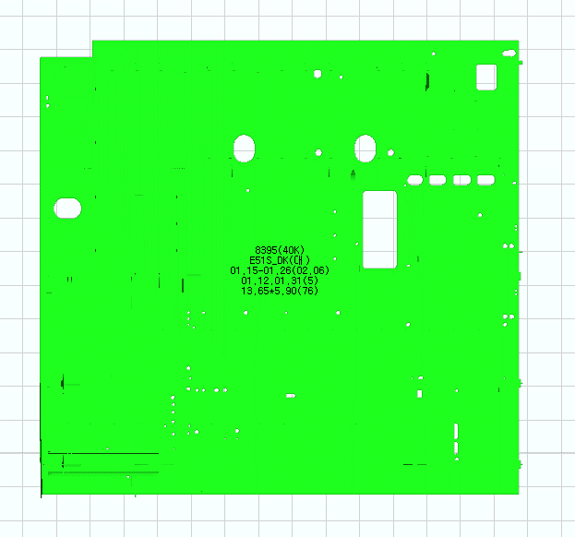
13) 8395 E51S_DK
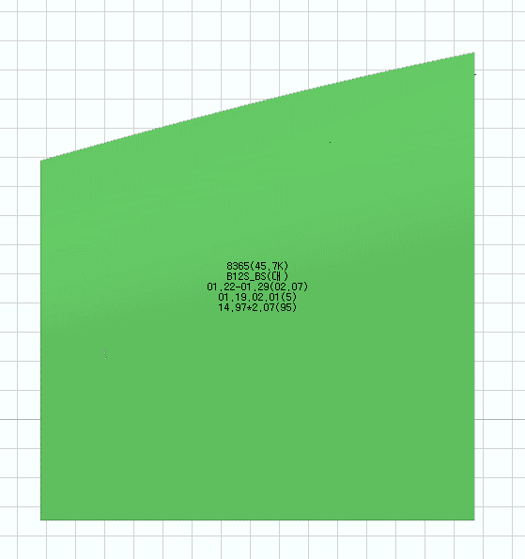
14) 8365 B12S_BS
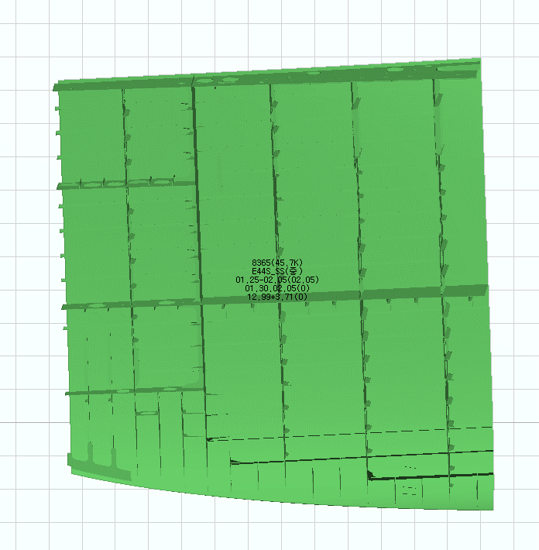
16) 8365 E44S_SS
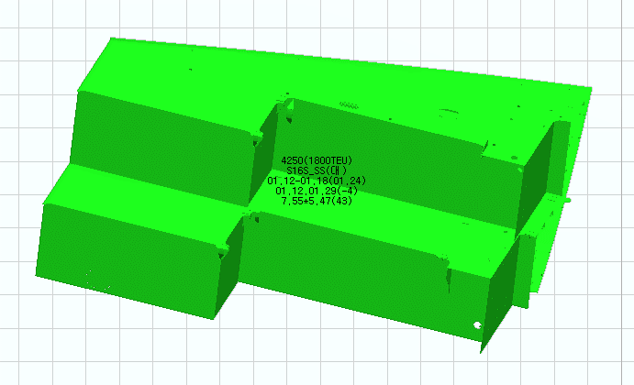
11) 4250 S16S_SS
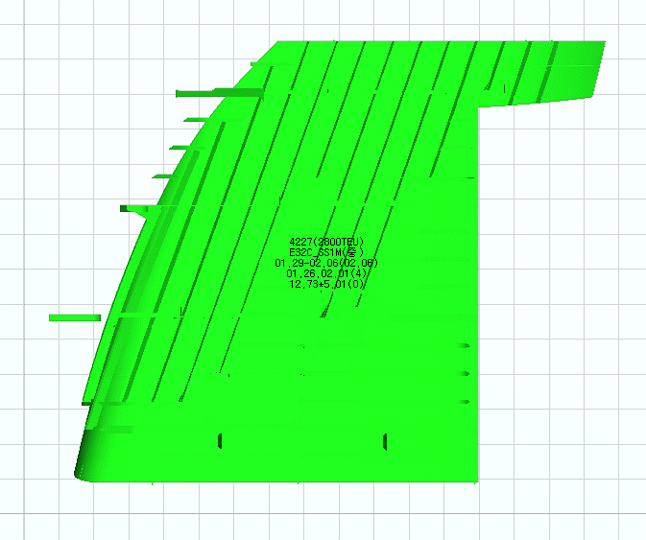
15) 4226 E32C_SS1M


18) 4235 S16S_SS
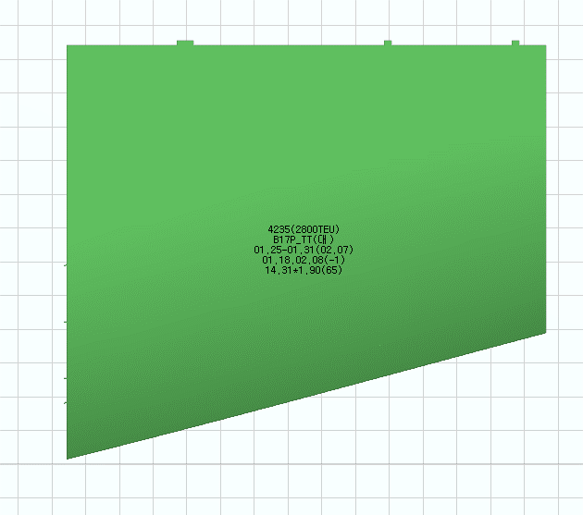
17) 4235 B17P_TT

핀지그도면기준
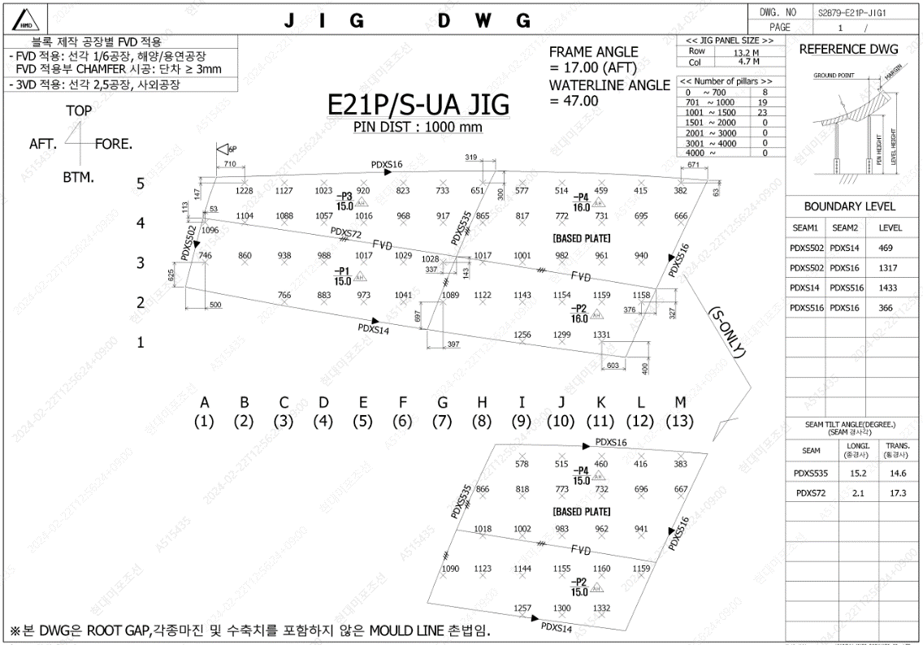

4) SHELL BASE --> 핀지그 도면 기준
최소 13M X5M 공간 필요

문의사항답변
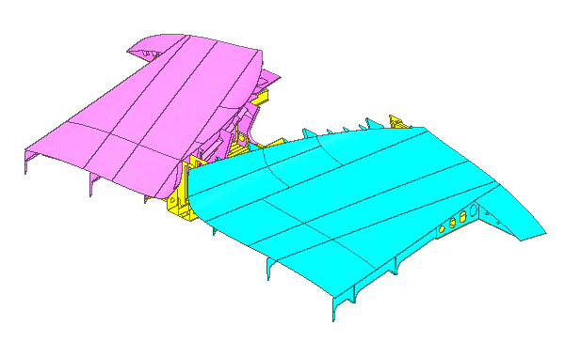
ⓓ
실행계획 공기의 경우 반출까지의 기간을 공기로 계산

블럭 중/대조 작업반이 다름
ⓐ
ⓒ
ⓑ

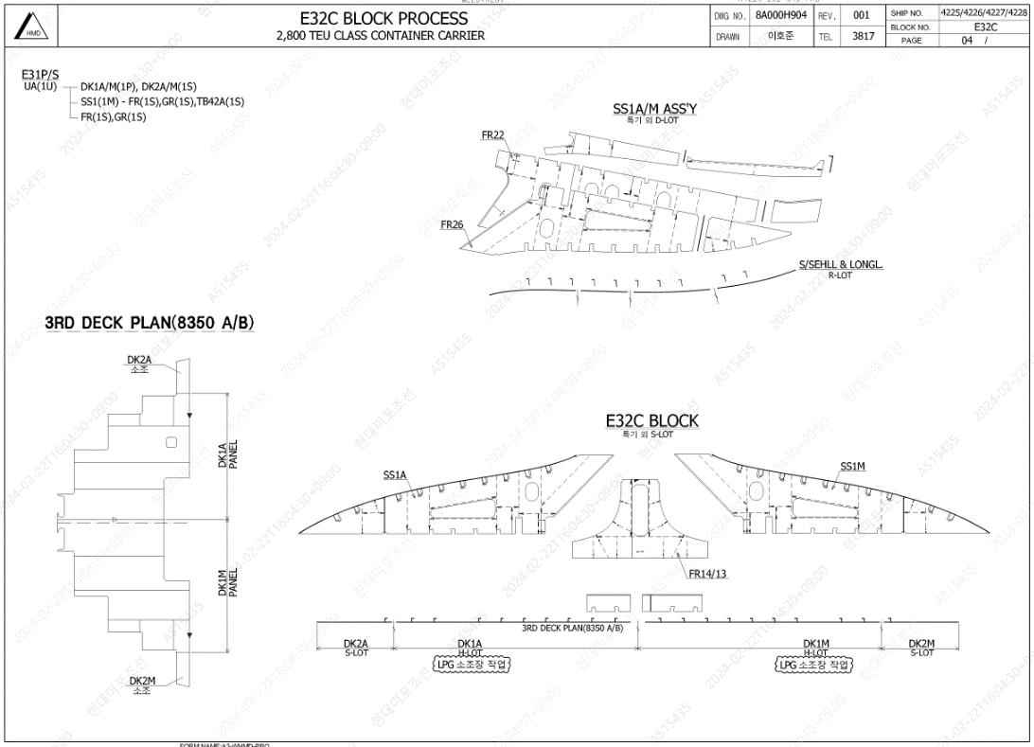
E32C
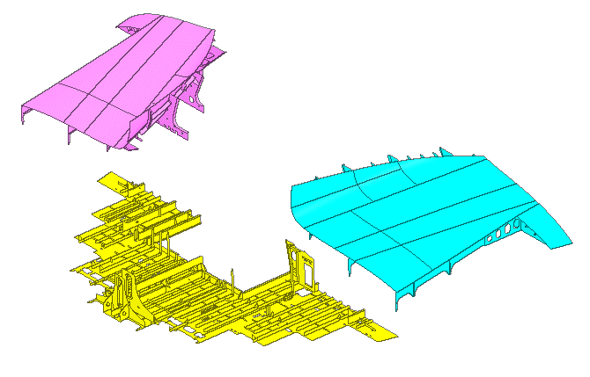
DK(대조)
중조(SS1M)
중조(SS1A)
중조

대조(중조포함)

